Part1
Resume Chap 1:
Python est un langage de programmation interprété, à ne pas confondre avec un langage compilé.
Il permet de créer toutes sortes de programmes, comme des jeux, des logiciels, des progiciels, etc.
Il est possible d'associer des bibliothèques à Python afin d'étendre ses possibilités.
Il est portable, c'est à dire qu'il peut fonctionner sous différents systèmes d'exploitation (Windows, Linux, Mac OS X,…).
Sous Windows
Launch Python | At your terminal, type "py" to lauch python
Launch Python | or search for Python in your Start menu
IDLE | Integrated Development and Learning Environment
Exit console | Use exit() or Ctrl-Z plus Return to exit

Sous Linux
Launch Python | python3.X (le X étant le numéro de la version installée).
Exit console | Crtl + D

programmation interprété | c'est-à-dire que les instructions que vous lui envoyez sont « transcrites » en langage machine au fur et à mesure de leur lecture.
programmation compilé | avant de pouvoir les exécuter, un logiciel spécialisé se charge de transformer le code du programme en langage machine. On appelle cette étape la « compilation ». À chaque modification du code, il faut rappeler une étape de compilation.

Addition, soustraction, multiplication, division

Resume Chap 2:
L'interpréteur de commandes Python permet de tester du code au fur et à mesure qu'on l'écrit.
L'interpréteur Python accepte des nombres et est capable d'effectuer des calculs.
Un nombre décimal s'écrit avec un point et non une virgule.
Les calculs impliquant des nombres décimaux donnent parfois des résultats approximatifs, c'est pourquoi on préfèrera, dans la mesure du possible, travailler avec des nombres entiers.
Division entière et modulo
10/3 | Resultat: 3.33333333333333
10//3 | Resultat: 3
10%3 | Resultat: 1

Regles de syntaxe sur le nom de variable
1 Le nom de la variable ne peut être composé que de lettres, majuscules ou minuscules, de chiffres et du symbole souligné « _ » (appelé underscore en anglais).
2 Le nom de la variable ne peut pas commencer par un chiffre.
3 Le langage Python est sensible à la casse, ce qui signifie que des lettres majuscules et minuscules ne constituent pas la même variable (la variableAGEest différente deaGe, elle-même différente deage).
Les espaces séparant « = » du nom et de la valeur de la variable sont facultatifs. Je les mets pour des raisons de lisibilité.
variables
Syntaxe affectation valeur | nom_de_la_variable = valeur
Syntaxe assignation valeur | mon_age = 21 | convention 1 |  | Choisir une convention pour vos variables et rester coherent
Syntaxe assignation valeur | monAge = 21 | convention 2

Mots reserves
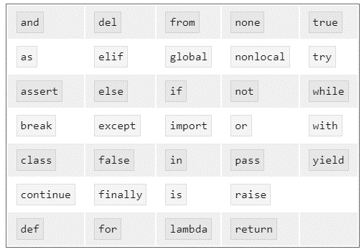

Les différents types de données
int | Le type entier
float | nombres à virgule |  | Si un nombre n'a pas de partie flottante mais que vous voulez qu'il soit considéré par le système comme un flottant, vous pouvez lui ajouter une partie flottante de 0 (exemple 52.0).
 |  |  |  | On peut écrire une chaîne de caractères de différentes façons :
str | "ceci est une chaîne de caractères" |  |  |  | on doit échapper les guillemets si on utilise les guillemets comme délimiteurs. |  | chaine2 = "\"Le seul individu formé, c'est celui qui a appris comment apprendre (...)\" (Karl Rogers, 1976)"
str | 'ceci est une chaîne de caractères' |  |  |  | il faut échapper les apostrophes se trouvant au cœur de la chaîne | chaine = 'J\'aime le Python!'
str | """ceci est une chaîne de caractères""" |  |  |  | Utiliser les triples guillemets pour encadrer une chaîne de caractères dispense d'échapper les guillemets et apostrophes, et permet d'écrire plusieurs lignes sans symboliser les retours à la ligne au moyen de « \n ».
str | '''ceci est une chaîne de caractères''' |  |  |  | Utiliser les triples apostrophe pour encadrer une chaîne de caractères dispense d'échapper les guillemets et apostrophes, et permet d'écrire plusieurs lignes sans symboliser les retours à la ligne au moyen de « \n ».
\ | caractere d'echappement
\n | symbolise un saut de lign

 |  |  |  |  | Notez que les trois chevrons sont remplacés par trois points : cela signifie que l'interpréteur considère que vous n'avez pas fini d'écrire cette instruction. En effet, celle-ci ne s'achève qu'une fois la chaîne refermée avec trois nouveaux guillemets. Les sauts de lignes seront automatiquement remplacés, dans la chaîne, par des « \n »

+= | L'opérateur += revient à ajouter à la variable la valeur qui suit l'opérateur.
-=, *= et /= | -=, *= et /= existent également, bien qu'ils soient moins utilisés.
a,b = b,a | permutation

x = y = 3 | On peut affecter assez simplement une même valeur à plusieurs variables

on peut couper une instruction Python, pour l'écrire sur deux lignes ou plus.

le symbole « \ » permet, avant un saut de ligne, d'indiquer à Python que « cette instruction se poursuit à la ligne suivante ». Vous pouvez ainsi morceler votre instruction sur plusieurs lignes.

syntaxe utilisation fonction | nom_de_la_fonction(parametre_1,parametre_2,…,parametre_n)
 | Vous commencez par écrire le nom de la fonction. Vous placez entre parenthèses les paramètres de la fonction. Si la fonction n'attend aucun paramètre, vous devrez quand même mettre les parenthèses, sans rien entre elles.

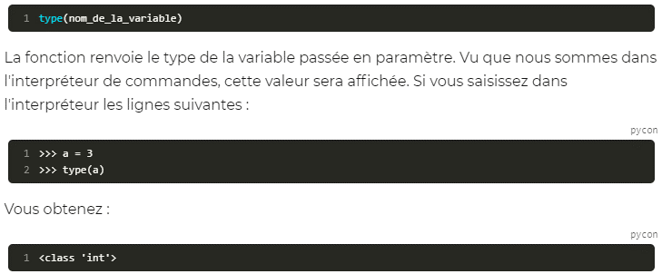
La fonction « type »

 |  | Python vous indique donc que la variable a appartient à la classe des entiers.

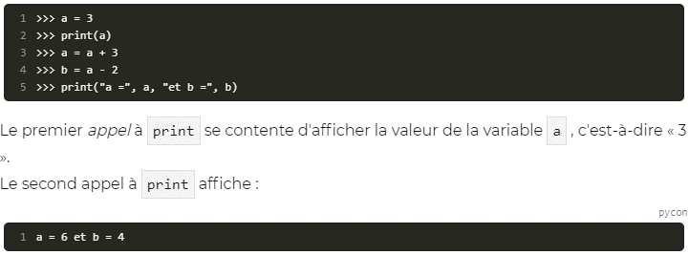
La fonction « print »

En fait, on passe quatre paramètres à print, deux chaînes de caractères et les variables a et b. Quand Python interprète cet appel de fonction, il va afficher les paramètres dans l'ordre de passage, en les séparant par un espace.
Resume Chap 3:
Les variables permettent de conserver dans le temps des données de votre programme.
Vous pouvez vous servir de ces variables pour différentes choses : les afficher, faire des calculs avec, etc.
Pour affecter une valeur à une variable, on utilise la syntaxe nom_de_variable = valeur.
Il existe différents types de variables, en fonction de l'information que vous désirez conserver :int, float, chaîne de caractères etc.
Pour afficher une donnée, comme la valeur d'une variable par exemple, on utilise la fonction print.

# | En Python, un commentaire débute par un dièse (« # ») et se termine par un saut de ligne.
if

 | Les indentations sont essentielles pour Python. Il ne s'agit pas, comme dans d'autres langages tels que le C++ ou le Java, d'un confort de lecture mais bien d'un moyen pour l'interpréteur de savoir où se trouvent le début et la fin d'un bloc.
 | On entend par indentation un certain décalage vers la droite, obtenu par un (ou plusieurs) espaces ou tabulations.

 | Notez que cette instruction else doit se trouver au même niveau d'indentation que l'instruction if qu'elle complète.

 | De même que le else, le elif est sur le même niveau d'indentation que le if initial.

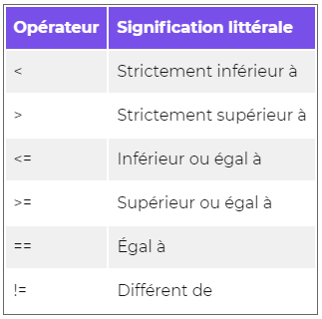
Les opérateurs de comparaison

Attention : l'égalité de deux valeurs est comparée avec l'opérateur « == » et non « = ». Ce dernier est en effet l'opérateur d'affectation et ne doit pas être utilisé dans une condition.

Prédicats et booléens
Avant d'aller plus loin, sachez que les conditions qui se trouvent, par exemple, entre if et les deux points sont appelés des prédicats.

N'oubliez pas que True et False sont des valeurs ayant leur première lettre en majuscule. Si vous commencez à écrire True sans un 'T' majuscule, Python ne va pas comprendre.
bool | le type booléen

Les mots-clés and, or et not

 | pour tester une égalité entre variables dont le type est plus complexe, préférez l'opérateur « == ». Revenons à cette démonstration :

La fonction input() |  | Lorsque l'utilisateur saisi un entier a la suite d'un "input" et que cette valeur est affectee a une variable. Alors le type de cette variable sera "str". Il sera necessaire de la convertir en type"int"

 | Pour convertir une variable vers un autre type, il faut utiliser le nom du type comme une fonction (c'est d'ailleurs exactement ce que c'est).

Premier TP: Verification qu'une annee est bissextile ou non

Resume Chap 4:
Les conditions permettent d'exécuter certaines instructions dans certains cas, d'autres instructions dans un autre cas.
Les conditions sont marquées par les mot-clés if(« si »), elif(« sinon si ») et else(« sinon »).
Les mot-clés if et elif doivent être suivis d'un test (appelé aussi prédicat).
Les booléens sont des données soit vraies (True) soit fausses (False).

La boucle while

Si votre ordinateur se lance dans une boucle infinie à cause de votre programme, pour interrompre la boucle, vous devrez taper CTRL + C dans la fenêtre de l'interpréteur (sous Windows ou Linux).

La boucle for

 | elemen test une variable créée par le for, ce n'est pas à vous de l'instancier. Elle prend successivement chacune des valeurs figurant dans la séquence parcourue.

break | Le mot-clé break permet tout simplement d'interrompre une boucle.

continue | Le mot-clé continue permet de… continuer une boucle, en repartant directement à la ligne du whil ou for

Resume Chap 5:
Une boucle sert à répéter une portion de code en fonction d'un prédicat.
On peut créer une boucle grâce au mot-clé while suivi d'un prédicat.
On peut parcourir une séquence grâce à la syntaxe for element in sequence:

Fonction | Les fonctions permettent de regrouper plusieurs instructions dans un bloc qui sera appelé grâce à un nom. D'ailleurs, vous avez déjà vu des fonctions : print et input en font partie par exemple.
Modules | Les modules permettent de regrouper plusieurs fonctions selon le même principe. Toutes les fonctions mathématiques, par exemple, peuvent être placées dans un module dédié aux mathématiques.

def | mot-clé qui est l'abréviation de « define » (définir, en anglais) et qui constitue le prélude à toute construction de fonction.
 | Les parenthèses sont obligatoires, quand bien même votre fonction n'attendrait aucun paramètre.

 | Si vous tapez à présent table(11, 20), l'interpréteur vous affichera la table de 11, de 1*11 à 20*11.

Valeurs par défaut des paramètres

 | À présent, vous pouvez appeler la fonction de deux façons : soit en précisant le numéro de la table et le nombre maximum d'affichages, soit en ne précisant que le numéro de la table (table(7)). Dans ce dernier cas,max vaudra 10 par défaut.

docstring | c'est une chaîne d'aide placee en dessous de la definition d'une foncttion
 | Tout le texte d'aide est indenté au même niveau que le code de la fonction.
help(table) | Permet d'afficher la docstring

 | on peut appeler des paramètres par leur nom.
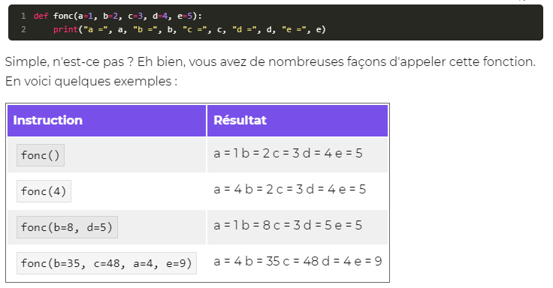

Si vous voulez changer la valeur d'un paramètre, vous tapez son nom, suivi d'un signe égal puis d'une valeur (qui peut être une variable bien entendu).

Signature d'une fonction | On entend par « signature de fonction » les éléments qui permettent au langage d'identifier ladite fonction
 | En Python, la signature d'une fonction est tout simplement son nom. Cela signifie que vous ne pouvez définir deux fonctions du même nom (si vous le faites, l'ancienne définition est écrasée par la nouvelle).

return

 | Cette instruction arrête le déroulement de la fonction, le code situé après le return ne s'exécutera pas.

 | Sachez que l'on peut renvoyer plusieurs valeurs que l'on sépare par des virgules, et que l'on peut les capturer dans des variables également séparées par des virgules

Les fonctions lambda | fonctions extrêmement courtes car limitées à une seule instruction.
 | Les fonctions lambda sont en général utilisées dans un certain contexte, pour lequel définir une fonction à l'aide de def serait plus long et moins pratique.

import

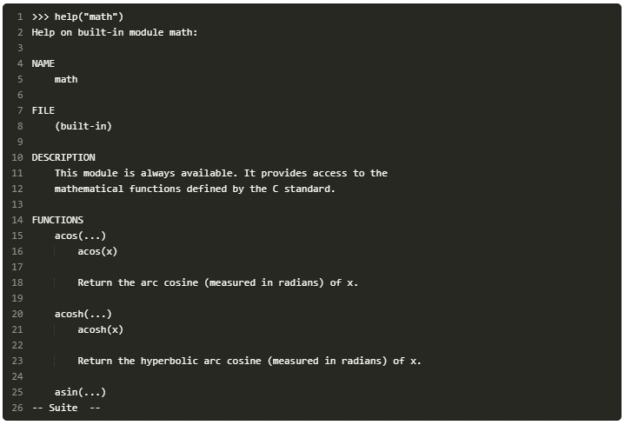
help

 | Tapez Q pour revenir à la fenêtre d'interpréteur, Espace pour avancer d'une page, Entrée pour avancer d'une ligne.
 | Vous pouvez également passer un nom de fonction en paramètre de la fonction help

espace de noms

 | On a simplement importé le module math en spécifiant à Python de l'héberger dans l'espace de noms dénommé « mathematiques » au lieu de math
 | Quand vous tapez import math, cela crée un espace de noms dénommé « math », contenant les variables et fonctions du module math.
 | Quand vous tapez math.sqrt(25), vous précisez à Python que vous souhaitez exécuter la fonction sqrt contenue dans l'espace de noms math.
 | Cela signifie que vous pouvez avoir, dans l'espace de noms principal, une autre fonction sqrt que vous avez définie vous-mêmes.
 | Il n'y aura pas de conflit entre, d'une part, la fonction que vous avez créée et que vous appellerez grâce à l'instruction sqrt et, d'autre part, la fonction sqrt du module math que vous appellerez grâce à l'instruction math.sqrt.

from … import … | pour importer par exemple juste une fonction d'un module

 | Vous aurez remarqué qu'on ne met plus le préfixe math. devant le nom de la fonction. En effet, nous l'avons importée avec la méthode from:
 | celle-ci charge la fonction depuis le module indiqué et la place dans l'interpréteur au même plan que les fonctions existantes, comme print par exemple.
 | Si vous avez compris les explications sur les espaces de noms, vous voyez que print et fabs sont dans le même espace de noms (principal).

Resume Chap 6:
Une fonction est une portion de code contenant des instructions, que l'on va pouvoir réutiliser facilement.
Découper son programme en fonctions permet une meilleure organisation.
Les fonctions peuvent recevoir des informations en entrée et renvoyer une information grâce au mot-cléreturn.
Les fonctions se définissent de la façon suivante : def nom_fonction(parametre1, parametre2, parametreN):

modules | Les modules sont eux aussi des fichiers contenant du code Python.
packages | pour regrouper des modules ayant un rapport entre eux.
 | En pratique, les packages sont… des répertoires ! Dedans peuvent se trouver d'autres répertoires (d'autres packages) ou des fichiers (des modules).
 | Pour créer un module, il suffit de le mettre dans un fichier. On peut alors l'importer depuis un autre fichier contenu dans le même répertoire en précisant le nom du fichier (sans l'extension.py).

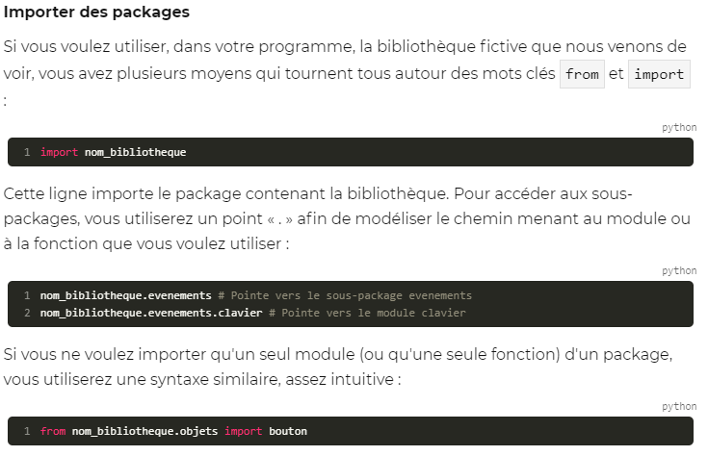

 | Si vous voulez créer vos propres packages, commencez par créer, dans le même dossier que votre programme Python, un répertoire portant le nom du package.
 | Dans ce répertoire, vous pouvez soit : mettre vos modules, vos fichiers à l'extension.py; créer des sous-packages de la même façon, en créant un répertoire dans votre package.
Resume Chap 7:
On peut écrire les programmes Python dans des fichiers portant l'extension.py.
On peut créer des fichiers contenant des modules pour séparer le code.
On peut créer des répertoires contenant des packages pour hiérarchiser un programme.

Exceptions | Exceptions are errors
Bloc try

 | Vous pouvez bien entendu faire des tests dans l'interpréteur de commandes Python pour reproduire l'exception que vous voulez traiter et ainsi connaître son type.

as | pour recuperer le type de l'exception dans une variable

Else | else va permettre d'exécuter une action si aucune erreur ne survient dans le bloc.

Finally

 | Le bloc finally est exécuté dans tous les cas de figures. Quand bien même Python trouverait une instruction return dans votre bloc except par exemple, il exécutera le bloc finally

Pass

 | permet de tester un bloc d'instructions… mais ne rien faire en cas d'erreur.

assert

 | Les assertions sont un moyen simple de s'assurer, avant de continuer, qu'une condition est respectée.

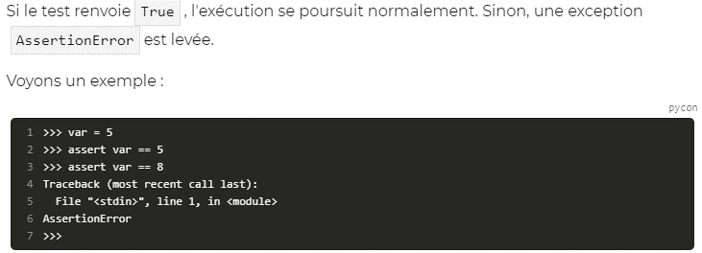

raise | pour lever une exception

Resume Chap 8:
On peut intercepter les erreurs (ou exceptions) levées par notre code grâce aux blocs try except.
La syntaxe d'une assertion est assert test.
Les assertions lèvent une exception AssertionError si le test échoue.
On peut lever une exception grâce au mot-clé raise suivi du type de l'exception.

Part2
objet | un objet est une structure de données, comme les variables, qui peut contenir elle-même d'autres variables et fonctions.
 | un objet est issu d'une classe.
classe | La classe est une forme de type de donnée, sauf qu'elle permet de définir des fonctions et variables propres au type.
 | En Python, tout est objet : gardez cela à l'esprit.

help(str) | permet de voir toutes les methodes associees a la classe str

format | la methode format

 | Seconde syntaxe de la méthode format
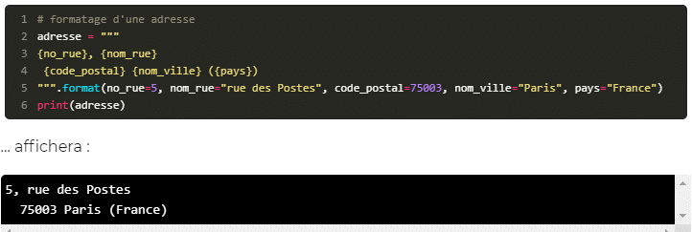

concatenation |  | concaténation de chaînes

 | Parcours et sélection de chaînes

 | On peut accéder aux lettres en partant de la fin à l'aide d'un indice négatif. Quand vous tapez chaine[-1], vous accédez ainsi au dernier caractere de la chaîne.

len | obtenir la longueur de la chaîne

 | vous ne pouvez changer les lettres de la chaîne en utilisant les indices.

selection

Resume Chap 1:
Les variables utilisées jusqu'ici sont en réalité des objets.
Les types de données utilisés jusqu'ici sont en fait des classes. Chaque objet est modelé sur une classe.
Chaque classe définit certaines fonctions, appelées méthodes, qui seront accessibles depuis l'objet grâce à objet.methode(arguments).
On peut directement accéder à un caractère d'une chaîne grâce au code suivant : chaine[position_dans_la_chaine].
Il est tout à fait possible de sélectionner une partie de la chaîne grâce au code suivant : chaine[indice_debut:indice_fin]

listes | Les listes sont des séquences. En fait, leur nom est plutôt explicite, puisque ce sont des objets capables de contenir d'autres objets de n'importe quel type.

append | Ajouter un élément à la fin de la liste

 | Ceci est extrêmement important. Dans le chapitre précédent, nous avons vu qu'aucune des méthodes de chaînes ne modifie l'objet d'origine mais qu'elles renvoient toutes un nouvel objet,
 | qui est la chaîne modifiée. Ici c'est le contraire : les méthodes de listes ne renvoient rien mais modifient l'objet d'origine. Regardez ce code si ce n'est pas bien clair :
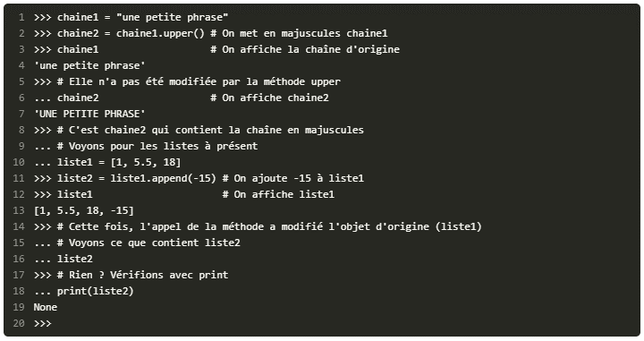

None | C'est l'objet vide de Python

insert

extend | Concaténation de listes

del | del n'est pas une methode. C'est un des mots-clés de Python. Syntaxe d'utilisation: del variable_a_supprimer

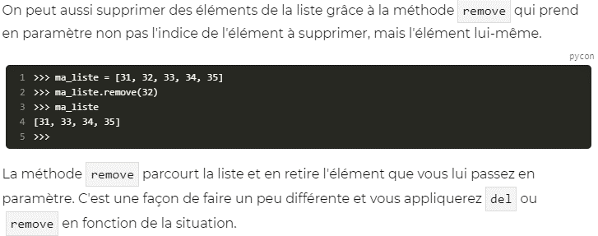
remove

 | La méthoderemovene retire que la première occurrence de la valeur trouvée dans la liste !

 | Parcourir une liste
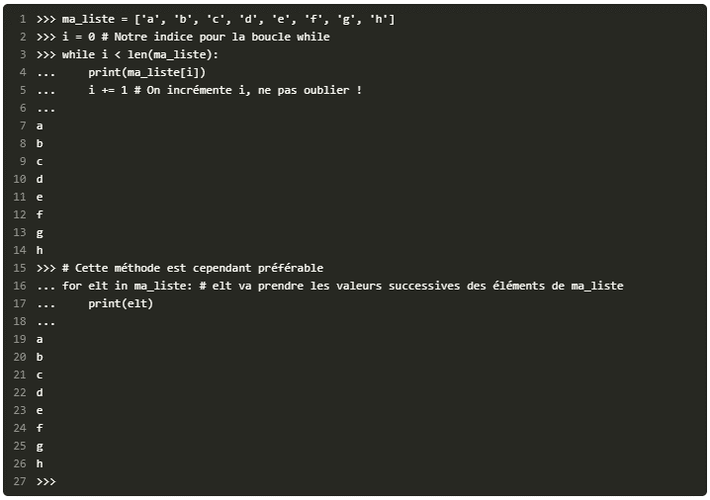

enumerate |  | la fonction enumerate renvoie une liste de tuples. Elle prend en paramètre une liste et renvoie un objet qui peut être associé à une liste contenant deux valeurs par élément : l'indice et l'élément de la liste parcouru.
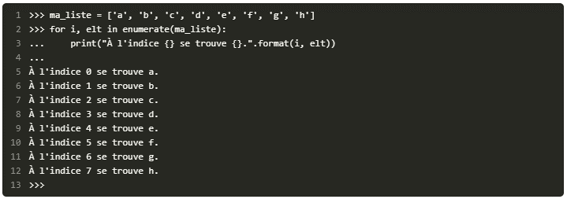

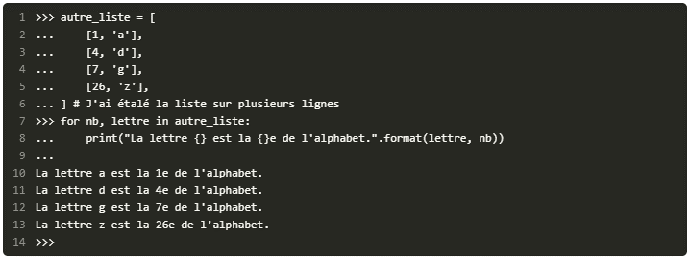

tuples | Les tuples sont des séquences, assez semblables aux listes, sauf qu'on ne peut modifier un tuple après qu'il ait été créé.
 | Cela signifie qu'on définit le contenu d'un tuple (les objets qu'il doit contenir) lors de sa création, mais qu'on ne peut en ajouter ou en retirer par la suite.
 | Les tuples sont des listes immuables, qu'on ne peut modifier.
 | Un tuple se définit comme une liste, sauf qu'on utilise comme délimiteur des parenthèses au lieu des crochets.

 | Une fonction renvoyant plusieurs valeurs

 | Et on peut ensuite capturer la partie entière et le reste dans deux variables, au retour de la fonction :

 | Si vous essayez de faire retour = decomposer(20, 3), vous allez capturer un tuple contenant deux éléments : la partie entière et le reste de 20 divisé par 3.

Resume Chap 2:
Une liste est une séquence mutable pouvant contenir plusieurs autres objets.
Une liste se construit ainsi : liste = [element1, element2, elementN].
On peut insérer des éléments dans une liste à l'aide des méthodes append, insert et extend.
On peut supprimer des éléments d'une liste grâce au mot-clé del ou à la méthode remove.
Un tuple est une séquence pouvant contenir des objets. À la différence de la liste, le tuple ne peut être modifié une fois créé.

 | Des chaînes aux listes
split

 | Sachez quesplitpossède un paramètre par défaut, un code qui représente les espaces, les tabulations et les sauts de ligne. Donc vous pouvez très bien faire ma_chaine.split(), cela revient ici au même.

 | Des listes aux chaînes
join

 | exemple d'utilisation de split et de join
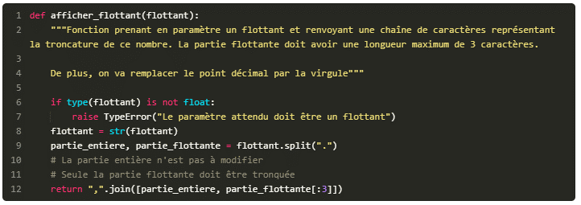

 | Les fonctions dont on ne connaît pas à l'avance le nombre de paramètres

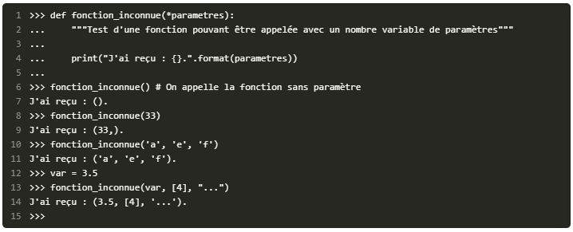

 | Vous pouvez bien entendu définir une fonction avec plusieurs paramètres qui doivent être fournis quoi qu'il arrive, suivis d'une liste de paramètres variables

 | Si on définit une liste variable de paramètres, elle doit se trouver après la liste des paramètres standard.
 | En revanche, si vous souhaitez avoir des paramètres nommés, il faut les mettre après cette liste.

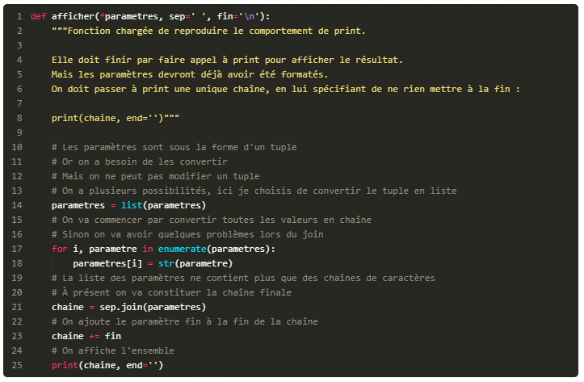

 | Transformer une liste en paramètres de fonction

 | C'est exactement comme si vous aviez fait print(1, 4, 9, 16, 25, 36).
 | On utilise une étoile * dans les deux cas. Si c'est dans une définition de fonction, cela signifie que les paramètres fournis non attendus lors de l'appel seront capturés dans la variable,
 | sous la forme d'un tuple. Si c'est dans un appel de fonction, au contraire, cela signifie que la variable sera décomposée en plusieurs paramètres envoyés à la fonction.

Les compréhensions de liste
 | Les compréhensions de liste (« list comprehensions » en anglais) sont un moyen de filtrer ou modifier une liste très simplement.

 | Filtrage avec un branchement conditionnel

sorted

sort | meme resultat en utilisant la methode sort au lieu de la fonction sorted

Resume Chap 3:
On peut découper une chaîne en fonction d'un séparateur en utilisant la méthode split de la chaîne.
On peut joindre une liste contenant des chaînes de caractères en utilisant la méthode de chaîne join. Cette méthode doit être appelée sur le séparateur.
On peut créer des fonctions attendant un nombre inconnu de paramètres grâce à la syntaxe def fonction_inconnue(*parametres): (les paramètres passés se retrouvent dans le tuple parametres).
Les compréhensions de listes permettent de parcourir et filtrer une séquence en en renvoyant une nouvelle.
La syntaxe pour effectuer un filtrage est la suivante : nouvelle_squence = [element for element in ancienne_squence if condition].

dictionnaires | Les dictionnaires sont des objets pouvant en contenir d'autres, à l'instar des listes.
 | Cependant, au lieu d'héberger des informations dans un ordre précis, ils associent chaque objet contenu à une clé (la plupart du temps, une chaîne de caractères).
 | Par exemple, un dictionnaire peut contenir un carnet d'adresses et on accède à chaque contact en précisant son nom.

dict | Créer un dictionnaire

 | Les parenthèses délimitent les tuples, les crochets délimitent les listes et les accolades {} délimitent les dictionnaires.

 | Nous indiquons entre crochets la clé à laquelle nous souhaitons accéder.
 | Si la clé n'existe pas, elle est ajoutée au dictionnaire avec la valeur spécifiée après le signe=. Sinon, l'ancienne valeur à l'emplacement indiqué est remplacée par la nouvelle

 | La valeur 'Prolixe' pointée par la clé 'pseudo' a été remplacée, à la ligne 4, par la valeur '6pri1'.

 | Pour accéder à la valeur d'une clé précise

 | Nous avons utilisé ici, pour nos clés et nos valeurs, des chaînes de caractères. Ce n'est absolument pas obligatoire. Comme avec les listes, vous pouvez utiliser des entiers comme clés

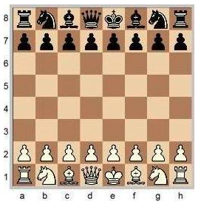

 | On peut utiliser quasiment tous les types comme clés et on peut utiliser absolument tous les types comme valeurs

 | On ne les place pas entre parenthèses. Python comprend qu'on veut créer des tuples, ce qui est bien, mais l'important est que vous le compreniez bien aussi.
 | Certains cours encouragent à toujours placer des parenthèses autour des tuples quand on les utilise.

 | On peut aussi créer des dictionnaires déjà remplis

 | On précise entre guillemets la clé, le signe deux points « : » et la valeur correspondante. On sépare les différents couples clé : valeur par une virgule.

set | Un set (ensemble) est un objet conteneur (lui aussi), très semblable aux listes sauf qu'il ne peut contenir deux objets identiques.
 | Vous ne pouvez pas trouver deux fois dans un set l'entier 3 par exemple.

 | Supprimer des clés d'un dictionnaire
del

pop | La méthode pop supprime également la clé précisée mais elle renvoie la valeur supprimée

 | Les fonctions sont manipulables comme des variables. Ce sont des objets, un peu particuliers mais des objets tout de même.
 | Donc on peut les prendre pour valeur d'affectation ou les ranger dans des listes ou dictionnaires.

 | on met parfois des fonctions dans des dictionnaires
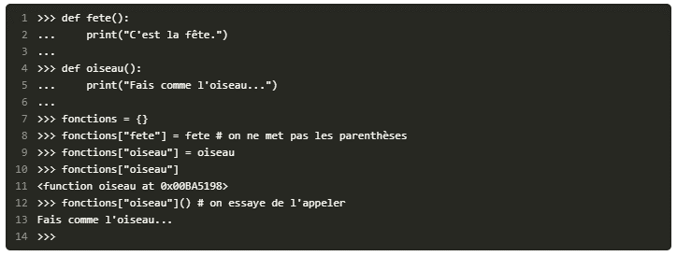

Parcours des clés | Parcours des clés

keys | cette méthode de la classe dict permet d'obtenir ce même résultat.

Parcours des valeurs | Parcours des valeurs

values | On peut aussi parcourir les valeurs contenues dans un dictionnaire. Pour ce faire, on utilise la méthode values

 | Utilisation de la methode values dans une condition

 | Parcours des clés et valeurs simultanément
items | cette methode renvoie une liste, contenant les couples clé : valeur, sous la forme d'un tuple.

 | Récupérer les paramètres nommés dans un dictionnaire
 | Pour capturer tous les paramètres nommés non précisés dans un dictionnaire, il faut mettre deux étoiles ** avant le nom du paramètre.

 | pour avoir une fonction qui accepte n'importe quel type de paramètres, nommés ou non, dans n'importe quel ordre, dans n'importe quelle quantité, il faut la déclarer de cette manière

 | Tous les paramètres non nommés se retrouveront dans la variable en_liste et les paramètres nommés dans la variable en_dictionnaire

 | Transformer un dictionnaire en paramètres nommés d'une fonction
 | Pour indiquer à Python que le dictionnaire doit être transmis comme des paramètres nommés, on place deux étoiles avant son nom ** dans l'appel de la fonction.

 | c'est comme si nous avions écrit

Resume Chap 4:
Un dictionnaire est un objet conteneur associant des clés à des valeurs.
Pour créer un dictionnaire, on utilise la syntaxe dictionnaire = {cle1:valeur1, cle2:valeur2, cleN:valeurN}.
On peut ajouter ou remplacer un élément dans un dictionnaire : dictionnaire[cle] = valeur.
On peut supprimer une clé (et sa valeur correspondante) d'un dictionnaire en utilisant, au choix, le mot-clé del ou la méthode pop.
On peut parcourir un dictionnaire grâce aux méthodes keys (parcourt les clés), values (parcourt les valeurs) ou items (parcourt les couples clé-valeur).
On peut capturer les paramètres nommés passés à une fonction en utilisant cette syntaxe : def fonction_inconnue(**parametres_nommes): (les paramètres nommés se retrouvent dans le dictionnaire parametres_nommes).

 | Pourquoi lire ou écrire dans des fichiers ?
 | Quand vous fermez votre programme, aucune de vos variables n'est sauvegardée.

os.chdir() | Change Directory

 | Je vous conseille, que vous soyez sous Windows ou non, d'utiliser le symbole / pour décrire un chemin.
 | Vous pouvez utiliser, en le doublant, l'antislash \\ mais, si vous oubliez de le doubler, vous aurez des erreurs.
 | Je vous conseille donc d'utiliser le slash /, cela fonctionne très bien même sous Windows.
 | Quand vous lancez un programme Python directement, par exemple en faisant un double-clic dessus, le répertoire courant est celui d'où vous lancez le programme.
 | Si vous avez un fichier mon_programme.py contenu sur le disque C:, le répertoire de travail courant quand vous lancerez le programme sera C:\.

os.getcwd() | CWD = « Current Working Directory

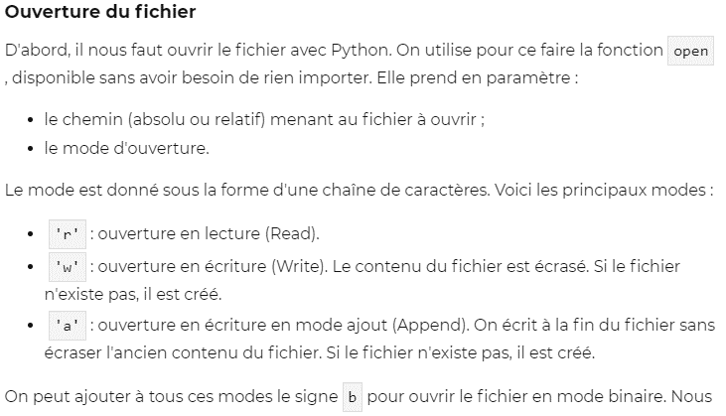
 | Lecture et écriture dans un fichier
open | Cette fonction est disponible sans avoir besoin d'importer un module

close | la methode close pour fermer le fichier

 | Lire l'intégralité du fichier: la methode read
read

 | Écriture dans un fichier
write | Pour écrire dans un fichier, on utilise la méthode write en lui passant en paramètre la chaîne à écrire dans le fichier.
 | Elle renvoie le nombre de caractères qui ont été écrits. On n'est naturellement pas obligé de récupérer cette valeur, sauf si on en a besoin.

 | Écrire d'autres types de données
 | La méthode write n'accepte en paramètre que des chaînes de caractères.
 | Si vous voulez écrire dans votre fichier des nombres, des scores par exemple, il vous faudra les convertir en chaîne avant de les écrire et les convertir en entier après les avoir lus.

with

 | Le mot-clé with permet de créer un "context manager" (gestionnaire de contexte) qui vérifie que le fichier est ouvert et fermé.
 | Il est inutile, par conséquent, de fermer le fichier à la fin du bloc with. Python va le faire tout seul, qu'une exception soit levée ou non.
 | Je vous encourage à utiliser cette syntaxe, elle est plus sûre et plus facile à comprendre.

pickle | Grâce au module pickle on peut enregistrer n'importe quel objet dans un fichier et le récupérer par la suite, au prochain lancement du programme, par exemple.
 | En outre, le fichier résultant pourra être lu depuis n'importe quel système d'exploitation (à condition, naturellement, que celui-ci prenne en charge Python)
Pickler

 | Ici nous enregistrons nos objets dans le fichier donnees. Je ne lui ai pas donné d'extension, vous pouvez le faire.
 | Evitez de préciser une extension qui est utilisée par un programme.
 | Notez le mode d'ouverture : on ouvre le fichier donnees en mode d'écriture binaire.
 | Le fichier que Python va écrire ne sera pas très lisible si vous essayez de l'ouvrir
 | Maintenant que notre pickler est créé, nous allons enregistrer un ou plusieurs objets dans notre fichier.
 | Moi, j'ai pris l'habitude de n'enregistrer qu'un objet par fichier, mais il n'y a aucune obligation.

dump | On utilise la méthode dump du pickler pour enregistrer l'objet.

 | Récupérer nos objets enregistrés

Unpickler

Resume Chap 5:
On peut ouvrir un fichier en utilisant la fonction open prenant en paramètre le chemin vers le fichier et le mode d'ouverture.
On peut lire dans un fichier en utilisant la méthode read.
On peut écrire dans un fichier en utilisant la méthode write.
Un fichier doit être refermé après usage en utilisant la méthode close.
Le module pickle est utilisé pour enregistrer des objets Python dans des fichiers et les recharger ensuite.

 | Découvrez la portée des variables et les références

 | La variable a n'est pas passée en paramètre de la fonctionprint_a. Et pourtant, Python la trouve, tant qu'elle a été définie avant l'appel de la fonction.
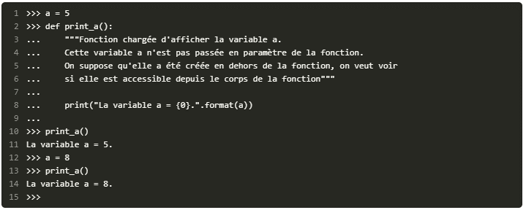

 | La portée de nos variables
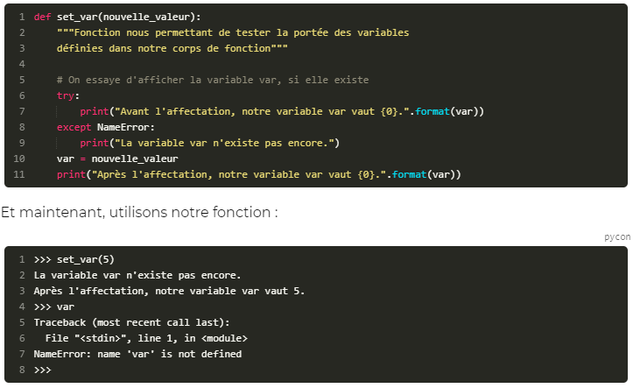

 | Python a une règle d'accès spécifique aux variables extérieures à l'espace local : on peut les lire, mais pas les modifier.
 | Pour résumer, et c'est ce qu'il faut retenir, une fonction ne peut modifier, par affectation, la valeur d'une variable extérieure à son espace local.

 | On ne peut affecter une nouvelle valeur à un paramètre dans le corps de la fonction. Je ne reviens pas là-dessus.
 | En revanche, on pourrait essayer d'appeler une méthode de l'objet qui le modifie…

 | On dit quema_liste1etma_liste2contiennent une référence vers le même objet :
 | si on modifie l'objet depuis une des deux variables, le changement sera visible depuis les deux variables.
 | Ceci est different avec Les entiers, les flottants, les chaînes de caractères. Cela aurait ete juste une copie avec ces types.
 | Les listes sont particulieres.

 | Comment copier une liste dans une autre variable de type liste sans les faire pointer toutes deux vers le meme objet ?

 | À la ligne 2, nous avons demandé à Python de créer un nouvel objet basé surma_liste1. Du coup, les deux variables ne contiennent plus la même référence : elles modifient des objets différents.

constructeur | le constructeur list, le constructeur dict … fabrique un objet de type …

is | comparaison des references

global | Les variables globales

 | Si vous ne précisez pas à Python queidoit être considérée comme globale, vous ne pourrez pas modifier réellement sa valeur, comme nous l'avons vu plus haut.
 | En précisant global i, Python permet l'accès en lecture et en écriture à cette variable, ce qui signifie que vous pouvez changer sa valeur par affectation.

Resume Chap 5:
Les variables locales définies avant l'appel d'une fonction seront accessibles, depuis le corps de la fonction, en lecture seule.
Une variable locale définie dans une fonction sera supprimée après l'exécution de cette fonction.
On peut cependant appeler les attributs et méthodes d'un objet pour le modifier durablement.
Les variables globales se définissent à l'aide du mot-clé global suivi du nom de la variable préalablement créée.
Les variables globales peuvent être modifiées depuis le corps d'une fonction (à utiliser avec prudence).

Part3
PEP | Les PEP sont les « Python Enhancement Proposals », c'est à dire les propositions d'amélioration de Python.
attribut | les attributs sont des variables contenues dans notre objet.
Camel Case | Convention Camel. Le principe consiste à mettre en majuscule chaque lettre débutant un mot, par exemple : MaClasse
class | Pour définir une nouvelle classe, on utilise le mot-clé class
Class Syntax | class NomDeLaClasse:
constructeur | il faut définir dans notre classe une méthode spéciale, appelée un constructeur, qui est appelée invariablement quand on souhaite créer un objet depuis notre classe.
 | Concrètement, un constructeur est une méthode de notre objet se chargeant de créer nos attributs.
 | Attributs d'objet

__init__ | c'est invariable : en Python, tous les constructeurs s'appellent ainsi.
méthodes spéciales | les noms de méthodes entourés de part et d'autre de deux signes soulignés(__nommethode__)sont des méthodes spéciales.

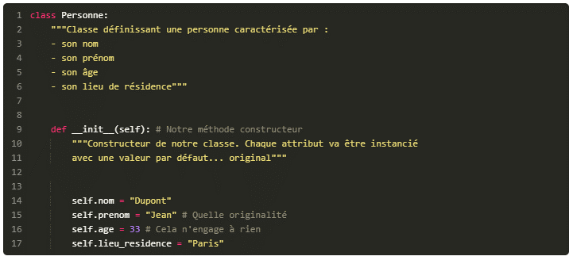

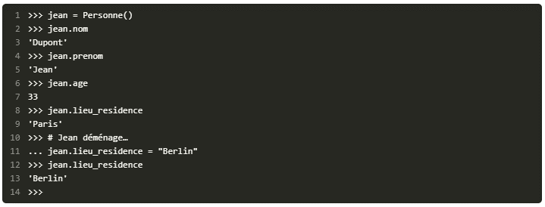

 | constructeur un peu plus intelligent
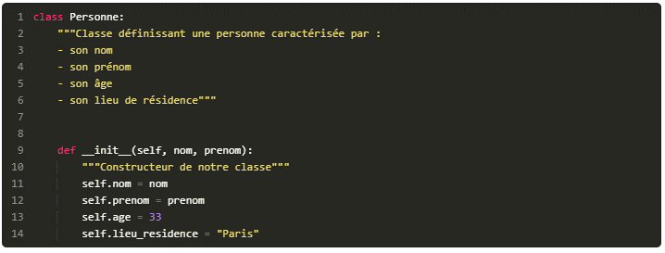

 | Attributs de classe: On définit notre attribut de classe directement dans le corps de la classe, sous la définition et la docstring.

Methode | les méthodes d'objet
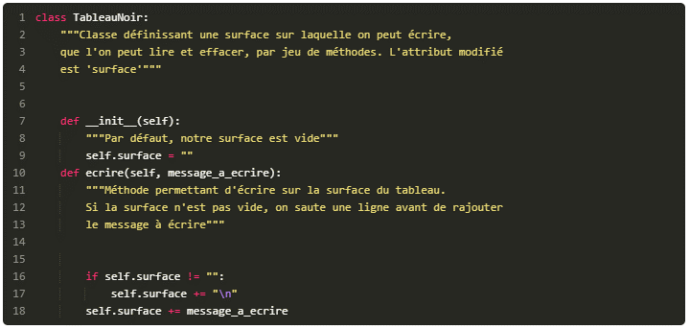

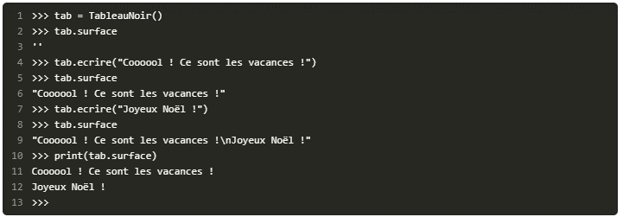

self | self est l'instance de l'objet.
 | Quand vous devez travailler dans une méthode de l'objet sur l'objet lui-même, vous allez passer par self.
 | Quand vous tapez tab.ecrire(…), cela revient au même que si vous écrivez TableauNoir.ecrire(tab, …).
 | Votre paramètre self, c'est l'objet qui appelle la méthode. C'est pour cette raison que vous modifiez la surface de l'objet en appelant self.surface.
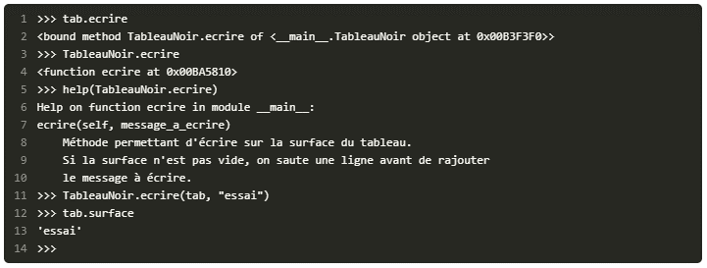

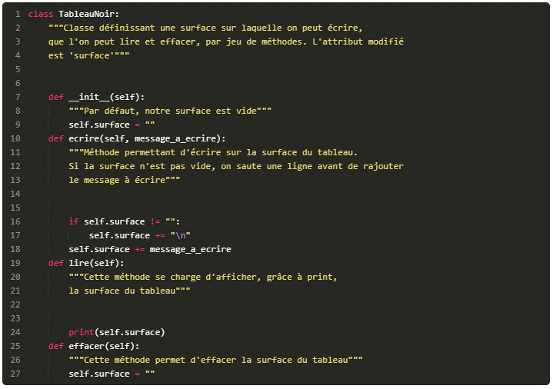

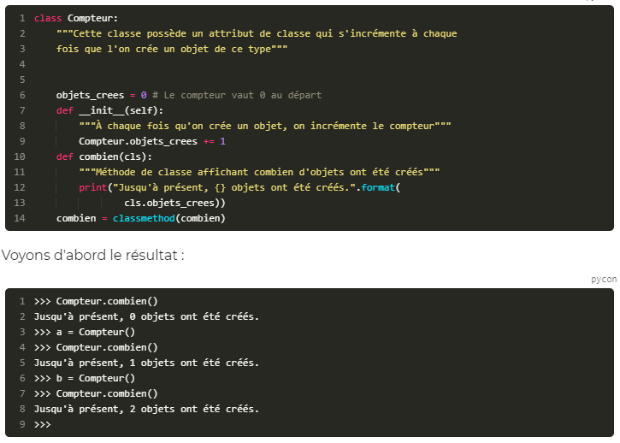
 | Méthodes de classe et méthodes statiques
cls | la classe de l'objet
classmethod

 | pour que Python reconnaisse une méthode de classe, il faut appeler la fonction classmethod qui prend en paramètre la méthode que l'on veut convertir et renvoie la méthode convertie.

 | méthodes statiques

dir | Elle prend en paramètre un objet et renvoie la liste de ses attributs et méthodes.
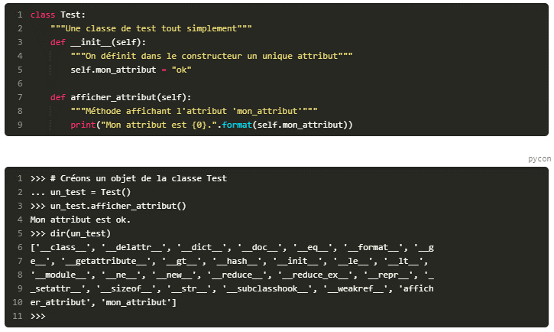

 | attribut spécial
__dict__ | Par défaut, quand vous développez une classe, tous les objets construits depuis cette classe posséderont un attribut spécial__dict__.
 | Cet attribut est un dictionnaire qui contient en guise de clés les noms des attributs et, en tant que valeurs, les valeurs des attributs.

Resume Chap 1:
On définit une classe en suivant la syntaxe class NomClasse:.
Les méthodes se définissent comme des fonctions, sauf qu'elles se trouvent dans le corps de la classe.
Les méthodes d'instance prennent en premier paramètre self, l'instance de l'objet manipulé.
On construit une instance de classe en appelant son constructeur, une méthode d'instance appelée__init__.
On définit les attributs d'une instance dans le constructeur de sa classe, en suivant cette syntaxe : self.nom_attribut = valeur.

Encapsulation | L'encapsulation est un principe qui consiste à cacher ou protéger certaines données de notre objet.
 | Dans la plupart des langages orientés objet, tels que le C++, le Java ou le PHP, on va considérer que nos attributs d'objets ne doivent pas être accessibles depuis l'extérieur de la classe.
 | Autrement dit, vous n'avez pas le droit de faire, depuis l'extérieur de la classe, mon_objet.mon_attribut.
 | On va définir des méthodes un peu particulières, appelées des accesseurs et mutateurs.
 | Les accesseurs donnent accès à l'attribut. Les mutateurs permettent de le modifier.
 | Concrètement, au lieu d'écrire mon_objet.mon_attribut, vous allez écrire mon_objet.get_mon_attribut().
 | De la même manière, pour modifier l'attribut écrivez mon_objet.set_mon_attribut(valeur) et non pas mon_objet.mon_attribut = valeur

 | Python a une philosophie un peu différente : pour tous les objets dont on n'attend pas une action particulière, on va y accéder directement, comme nous l'avons fait au chapitre précédent.
 | On peut y accéder et les modifier en écrivant simplement mon_objet.mon_attribut. Et pour certains, on va créer des propriétés.

property | Les propriétés sont un moyen transparent de manipuler des attributs d'objet. Elles permettent de dire à Python : « Quand un utilisateur souhaite modifier cet attribut, fais cela ».
 | Les propriétés sont des objets un peu particuliers de Python. Elles prennent la place d'un attribut et agissent différemment en fonction du contexte dans lequel elles sont appelées.
 | Si on les appelle pour modifier l'attribut, par exemple, elles vont rediriger vers une méthode que nous avons créée, qui gère le cas où « on souhaite modifier l'attribut ».
 | Une propriete attend quatre paramètres, tous optionnels :
 | la méthode donnant accès à l'attribut ; (accesseur)
 | la méthode modifiant l'attribut ; (mutateur)
 | la méthode appelée quand on souhaite supprimer l'attribut ;
 | la méthode appelée quand on demande de l'aide sur l'attribut.
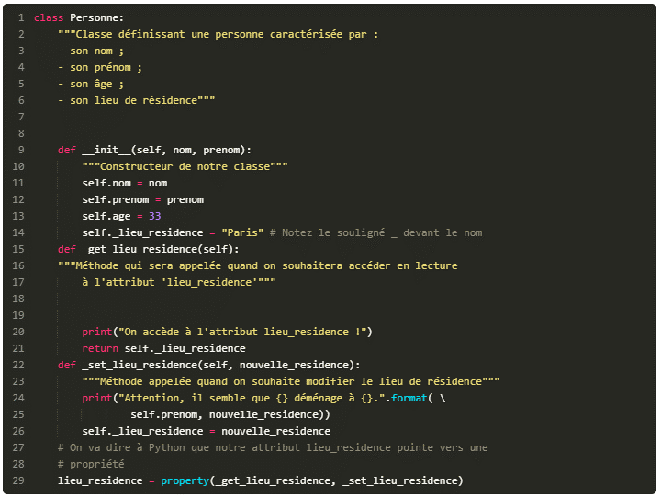

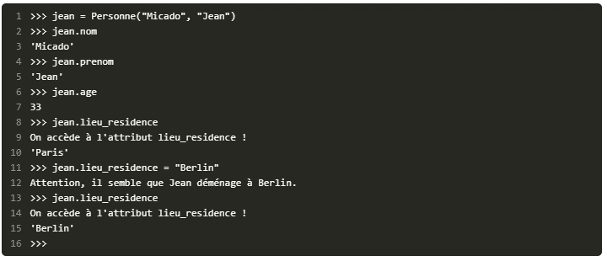

Resume Chap 2:
Les propriétés permettent de contrôler l'accès à certains attributs d'une instance.
Elles se définissent dans le corps de la classe en suivant cette syntaxe : nom_propriete = property(methode_accesseur, methode_mutateur, methode_suppression, methode_aide).
On y fait appel ensuite en écrivant objet.nom_propriete comme pour n'importe quel attribut.
Si l'on souhaite juste lire l'attribut, c'est la méthode définie comme accesseur qui est appelée.
Si l'on souhaite modifier l'attribut, c'est la méthode mutateur, si elle est définie, qui est appelée.
Chacun des paramètres à passer à property est optionnel.

 | Appliquez des méthodes spéciales
 | Édition de l'objet
__init__ | c'est notre constructeur. Elle s'appelle__init__, prend un nombre variable d'arguments et permet de contrôler la création de nos attributs.

__del__ | va être appelée au moment de la destruction de l'objet. Syntaxe: del mon_objet

 | Représentation de l'objet
 | quand on instancie des objets issus de nos propres classes, si on essaye de les afficher directement dans l'interpréteur ou grâce àprint, on obtient quelque chose d'assez laid

__repr__ | Elle affecte la façon dont est affiché l'objet quand on tape directement son nom.

repr | On peut également obtenir cette chaîne grâce à la fonctionrepr, qui se contente d'appeler la méthode spéciale__repr__de l'objet passé en paramètre

__str__ | spécialement utilisée pour afficher l'objet avecprint. Par défaut, si aucune méthode__str__n'est définie, Python appelle la méthode__repr__de l'objet.
 | La méthode__str__est également appelée si vous désirez convertir votre objet en chaîne avec le constructeur str

 | Accès aux attributs de notre objet

__getattr__ | cette méthode est appelée quand vous tapezobjet.attribut(non pas pour modifier l'attribut mais simplement pour y accéder). Python recherche l'attribut et,
 | s'il ne le trouve pas dans l'objet et si une méthode__getattr__existe, il va l'appeler en lui passant en paramètre le nom de l'attribut recherché, sous la forme d'une chaîne de caractères.
 | Vous comprenez le principe ? Si l'attribut auquel on souhaite accéder existe, notre méthode n'est pas appelée. En revanche, si l'attribut n'existe pas, notre méthode__getattr__est appelée.
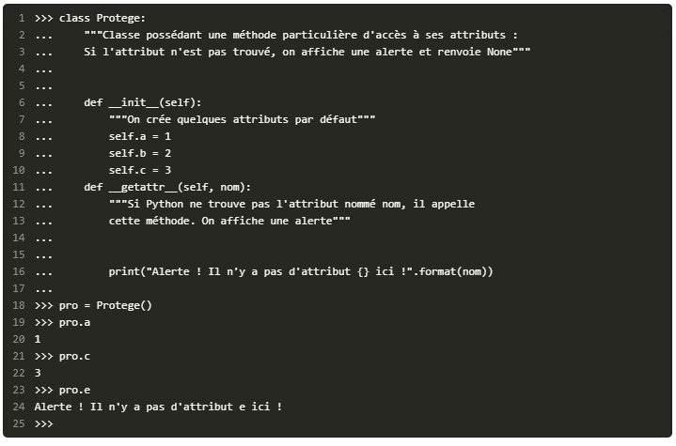

__setattr__ | Cette méthode définit l'accès à un attribut destiné à être modifié. Si vous écrivezobjet.
 | nom_attribut = nouvelle_valeur, la méthode spéciale__setattr__sera appelée ainsi :objet.__setattr__("nom_attribut", nouvelle_valeur).
 | Cette méthode permet de déclencher une action dès qu'un attribut est modifié.

object | toutes les classes que nous créons sont héritées de la classe object.
 | Cela veut dire essentiellement qu'elles reprennent les mêmes méthodes. La classeobjectest définie par Python.
 | Je disais plus haut que, si vous ne définissiez pas une certaine méthode spéciale, Python avait un comportement par défaut : ce comportement est défini par la classe object.

__delattr__ | Cette méthode spéciale est appelée quand on souhaite supprimer un attribut de l'objet, en faisant del objet.attribut par exemple.

 | Voici quelques fonctions qui font à peu près ce que nous avons fait mais en utilisant des chaînes de caractères pour les noms d'attributs.

la surcharge d'opérateurs. | Il s'agit assez simplement d'expliquer à Python quoi faire quand on utilise tel ou tel opérateur.

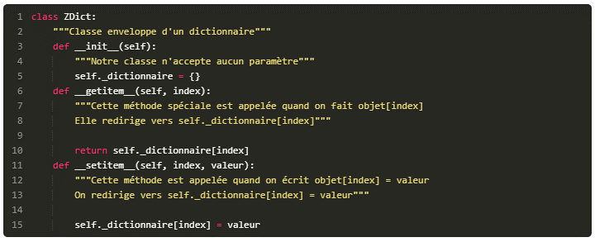
__getitem__
__setitem__

__delitem__ | elle ne prend qu'un seul paramètre qui est l'index que l'on souhaite supprimer.

__contains__ | Il existe une quatrième méthode, appelée__contains__, qui est utilisée quand on souhaite savoir si un objet se trouve dans un conteneur.

 | si vous voulez que votre classe enveloppe puisse utiliser le mot-clé in comme une liste ou un dictionnaire, vous devez redéfinir cette méthode__contains__qui prend en paramètre,
 | outre self, l'objet qui nous intéresse. Si l'objet est dans le conteneur, on doit renvoyerTrue; sinonFalse.

__len__ | Il existe enfin une méthode spéciale__len__, appelée quand on souhaite connaître la taille d'un objet conteneur, grâce à la fonction len.
 | len(objet) équivaut à objet.__len__(). Cette méthode spéciale ne prend aucun paramètre et renvoie une taille sous la forme d'un entier.

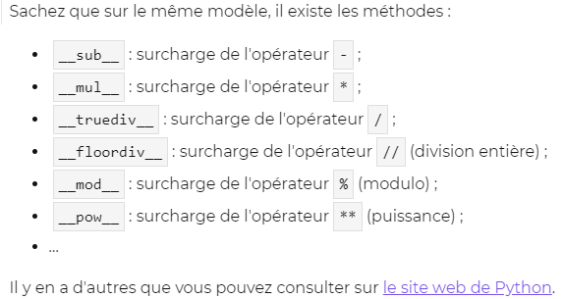
__add__ | Elle prend en paramètre l'objet que l'on souhaite ajouter. Voici deux lignes de code qui reviennent au même :

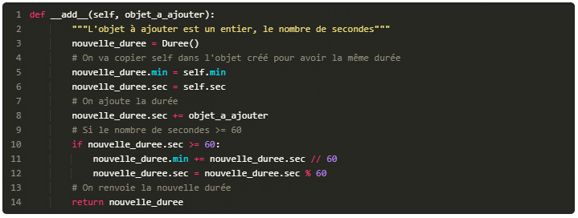

__iadd__ | Il est également possible de surcharger les opérateurs +=, -=, etc. On préfixe cette fois-ci les noms de méthode que nous avons vus par un i.
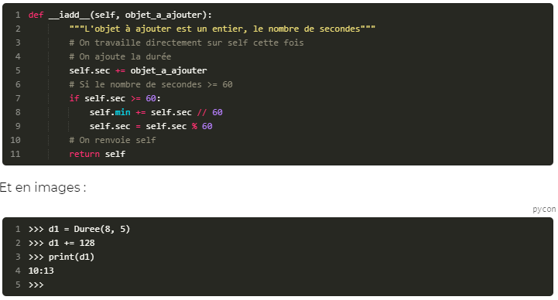

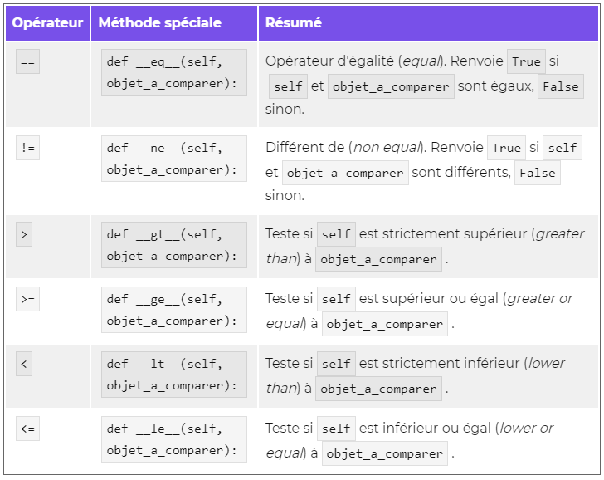

 | Sachez également que, si Python n'arrive pas à faireobjet1 < objet2, il essayera l'opération inverse, soit objet2 >= objet1.
 | Cela vaut aussi pour les autres opérateurs de comparaison que nous venons de voir.

__getstate__ | La méthode__getstate__est appelée au moment de sérialiser l'objet. Quand vous voulez enregistrer l'objet à l'aide du module pickle,__getstate__va être appelée juste avant l'enregistrement.
 | Si aucune méthode__getstate__n'est définie, pickle enregistre le dictionnaire des attributs de l'objet à enregistrer. Vous vous rappelez ? Il est contenu dans objet.__dict__.
 | Sinon, pickleenregistre dans le fichier la valeur renvoyée par__getstate__ (généralement, un dictionnaire d'attributs modifié).

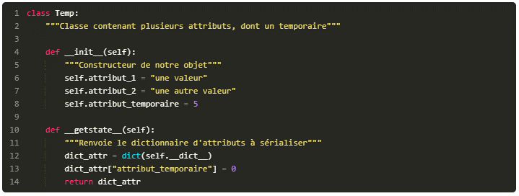

__setstate__ | À la différence de__getstate__, la méthode__setstate__est appelée au moment de désérialiser l'objet.
 | Concrètement, si vous récupérez un objet à partir d'un fichier sérialisé,__setstate__sera appelée après la récupération du dictionnaire des attributs.

Resume Chap 3:
Les méthodes spéciales permettent d'influencer la manière dont Python accède aux attributs d'une instance et réagit à certains opérateurs ou conversions.
Les méthodes spéciales sont toutes entourées de deux signes « souligné » (_).
Les méthodes__getattr__,__setattr__et__delattr__contrôlent l'accès aux attributs de l'instance.
Les méthodes__getitem__,__setitem__et__delitem__surchargent l'indexation ([]).
Les méthodes__add__,__sub__,__mul__… surchargent les opérateurs mathématiques.
Les méthodes__eq__,__ne__,__gt__… surchargent les opérateurs de comparaison.

sort
sorted

 | Aperçu des critères de tri

 | Trier avec des clés précises
 | on veut conserver, dans une liste simple, les étudiants, leur âge et leur note moyenne (entre 0 et 20).
 | première colonne, prénom, deuxième colonne, âge et troisième colonne, moyenne entre 0 et 20.

 | Maintenant, si vous essayez de trier cette liste sans préciser de méthode :

 | L'ordre retourné est celui des étudiants par ordre alphabétique.

key | La méthode list.sort ou la fonction sorted ont tous deux un paramètre optionnel, appelé key.
 | Cet argument attend... une fonction.
 | La fonction à passer en paramètre prend un élément de la liste et retourne ce sur quoi doit s'effectuer le tri.

lambdas

 | Trier une liste d'objets
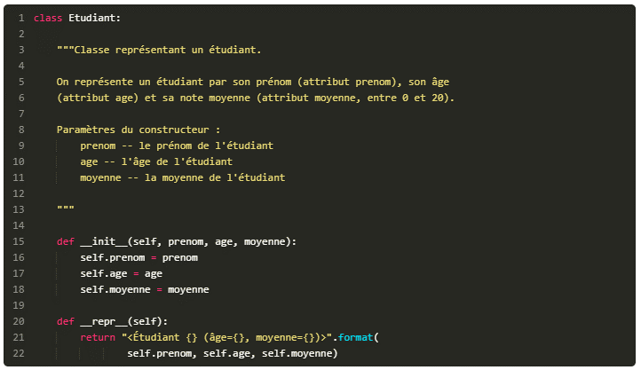

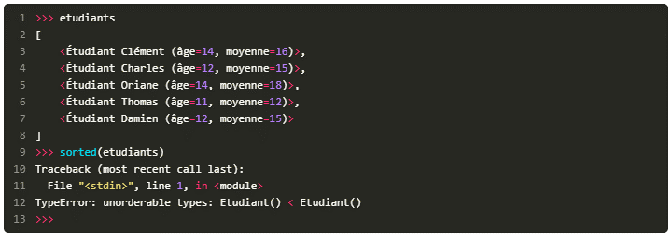

__lt__ | C'est en effet cette méthode (utilisée pour la comparaison) qui est utilisée par Python pour trier une liste, en comparant chacun de ses éléments.
 | La méthode __lt__ (lower than) correspond à l'opérateur < ;
key | On peut aussi utiliser l'argument key, comme nous l'avons fait précédemment.

 | Trier dans l'ordre inverse

 | Plus rapide et plus efficace
 | Trier une liste de tuples

itemgetter | Trier une liste de tuples

attrgetter | Trier une liste d'objets
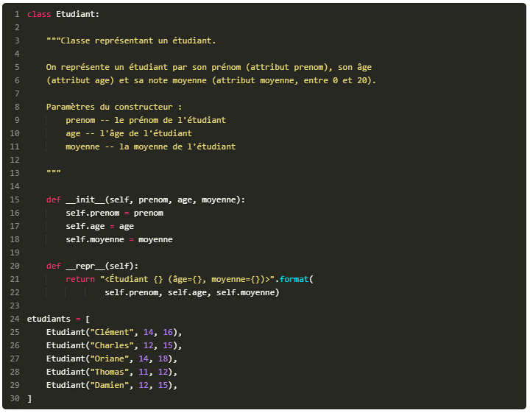

 | Trier selon plusieurs critères
 | Si nous voulons, disons, trier nos étudiants par âge et note moyenne. C'est-à-dire que le tri se fera par âge, mais si deux étudiants ont le même âge, le tri se fera sur leur moyenne.

stabilité | Cette propriété est appelée « stabilité ». Si deux éléments de la séquence à comparer sont identiques, leur ordre est conservé.
 | Chaînage de tris
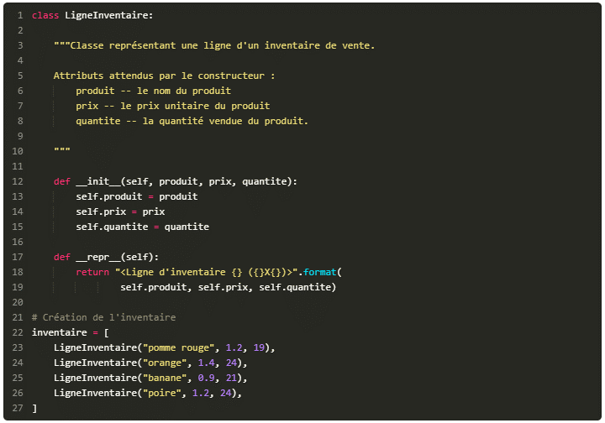

 | Mais si vous voulez trier par prix croissant et par quantité décroissante ?
 | C'est-à-dire qu'on veut trier par prix croissant, mais que si deux lignes d'inventaires ont le même prix, alors on trie dans l'ordre décroissant de quantité ?

Resume Chap 4:
Le tri en Python se fait grâce à la méthode de liste sort, qui modifie la liste d'origine, et la fonction sorted, qui ne modifie pas la liste (ou la séquence) passée en paramètre ;
On peut spécifier des fonctions clés grâce à l'argument key. Ces fonctions sont appelées pour chaque élément de la séquence à trier, et retournent le critère du tri ;
Le module operator propose les fonctions itemgetter et attrgetter qui peuvent être très utiles en tant que fonction clés, si on veut trier une liste de tuples ou une liste d'objets selon un attribut ;
Le tri en Python est « stable », c'est-à-dire que l'ordre de deux éléments dans la liste n'est pas modifié s'ils sont égaux. Cette propriété permet le chaînage de tri.

héritage | l'héritage est une fonctionnalité objet qui permet de déclarer que telle classe sera elle-même modelée sur une autre classe, qu'on appelle la classe parente, ou la classe mère.
 | Concrètement, si une classe b hérite de la classe a, les objets créés sur le modèle de la classe b auront accès aux méthodes et attributs de la classe a.

 | héritage simple

 | Syntaxe
 | class MaClasse(MaClasseMere):

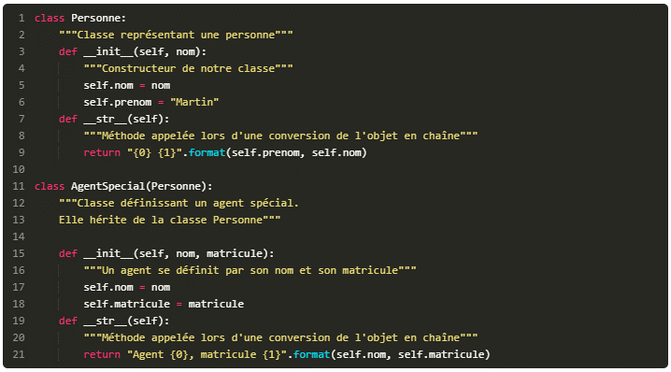

 | Argh… mais tu n'avais pas dit qu'une classe reprenait les méthodes et attributs de sa classe mère ?
 | Si. Mais en suivant bien l'exécution, vous allez comprendre : tout commence à la création de l'objet. Quel constructeur appeler ? S'il n'y avait pas de constructeur défini dans notre classe AgentSpecial,
 | Python appellerait celui de Personne. Mais il en existe bel et bien un dans la classe AgentSpecial et c'est donc celui-ci qui est appelé. Dans ce constructeur, on définit deux attributs, nom et matricule.
 | Mais c'est tout : le constructeur de la classe Personne n'est pas appelé, sauf si vous l'appelez explicitement dans le constructeur d'AgentSpecial.

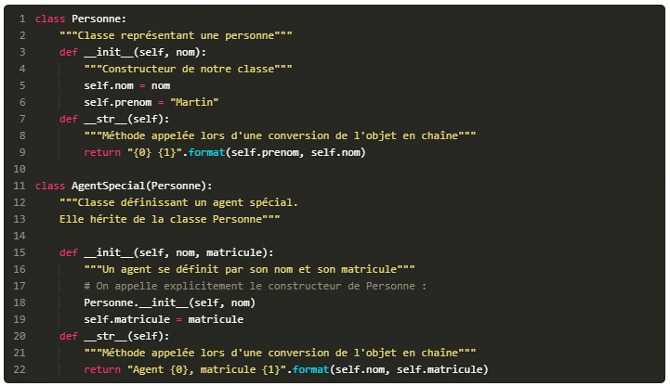

 | Cette fois, notre attribut prenom se trouve bien dans notre agent spécial car le constructeur de la classe AgentSpecial appelle explicitement celui de Personne.

issubclass | cette fonction vérifie si une classe est une sous-classe d'une autre classe.

isinstance | permet de savoir si un objet est issu d'une classe ou de ses classes filles

 | L'héritage multiple

KeyboardInterupt | La plupart des exceptions sont levées pour signaler une erreur… mais pas toutes.
 | L'exception KeyboardInterupt est levée quand vous interrompez votre programme, par exemple avec CTRL + C.
 | Si bien que, quand on souhaite intercepter toutes les erreurs potentielles, on évitera d'écrire un simple except: et on le remplacera par except Exception:
 | , toutes les exceptions « d'erreurs » étant dérivées de Exception.

BaseException | la classe mère de toutes les exceptions. La plupart du temps, si vous faites hériter votre classe de BaseException,
 | ce sera pour modéliser une exception qui ne sera pas foncièrement une erreur, par exemple une interruption dans le traitement de votre programme.

Exception | c'est de cette classe que vos exceptions hériteront la plupart du temps. C'est la classe mère de toutes les exceptions « d'erreurs ».

 | Que doit contenir notre classe exception ?
 | Deux choses : un constructeur et une méthode __str__

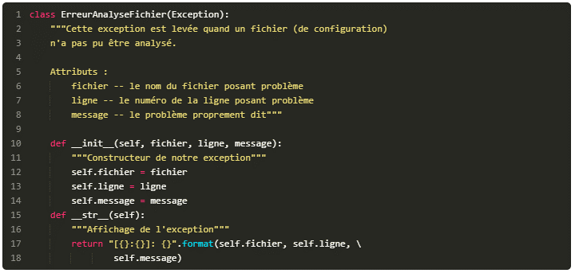

Resume Chap 5:
L'héritage permet à une classe d'hériter du comportement d'une autre en reprenant ses méthodes.
La syntaxe de l'héritage est class NouvelleClasse(ClasseMere):.
On peut accéder aux méthodes de la classe mère directement via la syntaxe : ClasseMere.methode(self).
L'héritage multiple permet à une classe d'hériter de plusieurs classes mères.
La syntaxe de l'héritage multiple s'écrit donc de la manière suivante : class NouvelleClasse(ClasseMere1, ClasseMere2, ClasseMereN):.
Les exceptions définies par Python sont ordonnées selon une hiérarchie d'héritage.
Les itérateurs

 | Les itérateurs

__iter__
__next__
StopIteration
iter | iter permet d'appeler la méthode spéciale __iter__ de l'objet passé en paramètre et
next | next appelle la méthode spéciale __next__ de l'itérateur passé en paramètre.
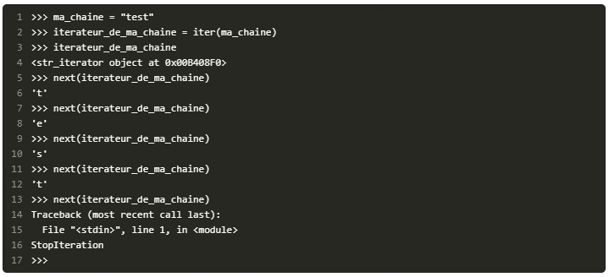

 | Créons nos itérateurs
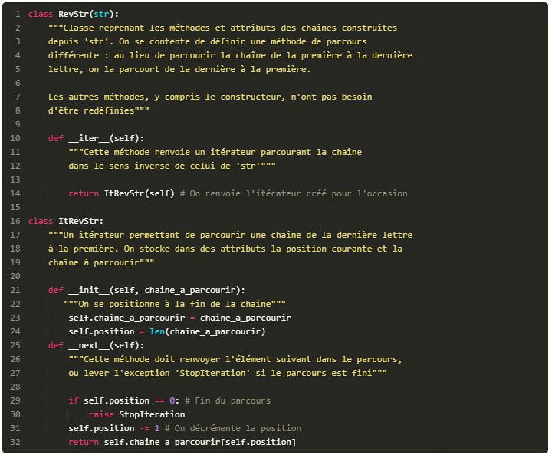



 | les generateurs
yield | Pour créer des générateurs, nous allons découvrir un nouveau mot-clé : yield. Ce mot-clé ne peut s'utiliser que dans le corps d'une fonction et il est suivi d'une valeur à renvoyer.
 | Les générateurs sont avant tout un moyen plus pratique de créer et manipuler des itérateurs.
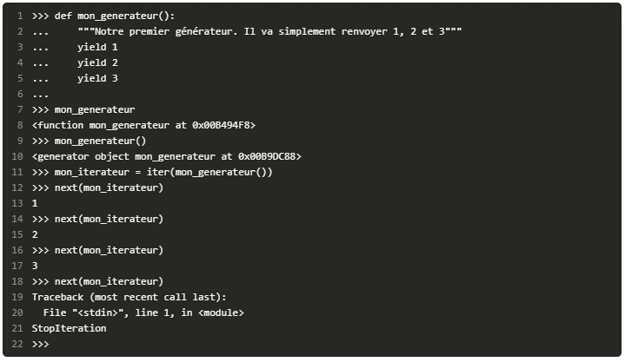

 | Notez qu'on doit exécuter la fonction mon_generateur pour obtenir un générateur. Si vous essayez de parcourir notre fonction (for nombre in mon_generateur), cela ne marchera pas.

Resume Chap 6:
Quand on utilise la boucle for element in sequence:, un itérateur de cette séquence permet de la parcourir.
On peut récupérer l'itérateur d'une séquence grâce à la fonction iter.
Une séquence renvoie l'itérateur permettant de la parcourir grâce à la méthode spéciale __iter__.
Un itérateur possède une méthode spéciale, __next__, qui renvoie le prochain élément à parcourir ou lève l'exception StopIteration qui arrête la boucle.
Les générateurs permettent de créer plus simplement des itérateurs.
Ce sont des fonctions utilisant le mot-clé yield suivi de la valeur à transmettre à la boucle.
Les décorateurs sont des fonctions de Python dont le rôle est de modifier le comportement par défaut d'autres fonctions ou classes.

 | Les décorateurs sont des fonctions de Python dont le rôle est de modifier le comportement par défaut d'autres fonctions ou classes.
decorateurs | Pour schématiser, une fonction modifiée par un décorateur ne s'exécutera pas elle-même mais appellera le décorateur.
 | C'est au décorateur de décider s'il veut exécuter la fonction et dans quelles conditions.
 | les décorateurs sont des fonctions « classiques » de Python, dans leur définition. Ils ont une petite subtilité en ce qu'ils prennent en paramètre une fonction et renvoient une fonction.
 | On déclare qu'une fonction doit être modifiée par un (ou plusieurs) décorateurs grâce à une (ou plusieurs) lignes au-dessus de la définition de fonction

 | Le décorateur s'exécute au moment de la définition de fonction et non lors de l'appel.



Resume Chap 7:
Les décorateurs permettent de modifier le comportement d'une fonction.
Ce sont eux-mêmes des fonctions, prenant en paramètre une fonction et renvoyant une fonction (qui peut être la même).
On peut déclarer une fonction comme décorée en plaçant, au-dessus de la ligne de sa définition, la ligne@nom_decorateur.
Au moment de la définition de la fonction, le décorateur est appelé et la fonction qu'il renvoie sera celle utilisée.
Les décorateurs peuvent également prendre des paramètres pour influer sur le comportement de la fonction décorée.

Resume Chap 8:
Le processus d'instanciation d'un objet est assuré par deux méthodes,__new__et__init__.
__new__est chargée de la création de l'objet et prend en premier paramètre sa classe.
__init__est chargée de l'initialisation des attributs de l'objet et prend en premier paramètre l'objet précédemment créé par__new__.
Les classes étant des objets, elles sont toutes modelées sur une classe appelée métaclasse.
À moins d'être explicitement modifiée, la métaclasse de toutes les classes est type.
On peut utiliser type pour créer des classes dynamiquement.
On peut faire hériter une classe de type pour créer une nouvelle métaclasse.
Dans le corps d'une classe, pour spécifier sa métaclasse, on exploite la syntaxe suivante : class MaClasse(metaclass=NomDeLaMetaClasse):.

Part4
[abcd] | cela signifie : l'une des lettres parmi a, b, c et d.
[A-Z] | signifie « une lettre majuscule ».
[A-Za-z0-9] | signifie « une lettre, majuscule ou minuscule, ou un chiffre ».
[A-Z]{5} | pour rechercher 5 lettres majuscules qui se suivent dans une chaîne
(cha){2,5} | Cette expression sera vérifiée pour les chaînes contenant la séquence 'cha' répétée entre deux et cinq fois. Les séquences 'cha' doivent se suivre naturellement.

re | Le module re a été spécialement conçu pour travailler avec les expressions régulières (Regular Expressions). Il définit plusieurs fonctions utiles,
search | La fonction search attend deux paramètres obligatoires : l'expression régulière, sous la forme d'une chaîne, et la chaîne de caractères dans laquelle on recherche cette expression.
 | Si l'expression est trouvée, la fonction renvoie un objet symbolisant l'expression recherchée. Sinon, elle renvoie None.
r | en plaçant un r avant le délimiteur qui ouvre notre chaîne, tous les caractères anti-slash qu'elle contient sont échappés.





^0[0-9]([ .-]?[0-9]{2}){4}$ | regex pour vérifier qu'une chaîne est un numéro de téléphone.
 | ^0[0-9]([ .-]?[0-9]{2}){4}$

 | Si vous voulez que l'utilisateur saisisse un numéro de téléphone, voici le code auquel vous pourriez arriver :

sub | Pour remplacer une partie d'une chaîne de caractères sur la base d'une regex, nous allons utiliser la fonction sub du module re.
 | Elle prend trois paramètres : l'expression à rechercher ; par quoi remplacer cette expression ; la chaîne d'origine.
 | Elle renvoie la chaîne modifiée.

^[A-Za-z0-9]{6,}$ | vérifier qu'un mot de passe fait bien six caractères au minimum et qu'il ne contient que des lettres majuscules, minuscules et des chiffres.
 | ^[A-Za-z0-9]{6,}$

compile

Resume Chap 1:
Les expressions régulières permettent de chercher et remplacer certaines expressions dans des chaînes de caractères.
Le module re de Python permet de manipuler des expressions régulières en Python.
La fonction search du module re permet de chercher une expression dans une chaîne.
Pour remplacer une certaine expression dans une chaîne, on utilise la fonction sub du module re.
On peut également compiler les expressions régulières grâce à la fonction compile du module re.

 | afficher ce fameux nombre de secondes écoulées depuis le 1er janvier 1970 à 00:00:00.


localtime

 | Récupérer un timestamp depuis une date

sleep

 | Formater un temps
strftime | Elle prend deux paramètres : La chaîne de formatage (nous verrons plus bas comment la former).
 | Un temps optionnel tel que le renvoie localtime. Si le temps n'est pas précisé, c'est la date et l'heure courantes qui sont utilisées par défaut.



datetime | Le module datetime propose une classe date, représentant une date, rien qu'une date.



Resume Chap 2:
Le module time permet, entre autres, d'obtenir la date et l'heure de votre système.
La fonction time du module time renvoie le timestamp actuel.
La méthode localtime du module time renvoie un objet isolant les informations d'un timestamp (la date et l'heure).
Le module datetime permet de représenter des dates et heures.
Les classes date,time et datetime permettent respectivement de représenter des dates, des heures, ainsi que des ensembles « date et heure ».

 | Accéder aux flux standard

 | Pas trop de surprise, sauf que ce serait mieux avec un saut de ligne à la fin. Là, ce que renvoie la méthode (le nombre de caractères écrits) est affiché juste après notre message.

 | Modifier les flux standard

 | Ici, rien ne s'affiche à l'écran. En revanche, si vous ouvrez le fichier sortie.txt, vous verrez le message que vous avez passé à print.
 | Pour rétablir l'ancienne sortie standard, tapez la ligne :

SIGINT



argv

 | Interpréter les arguments de la ligne de commande


 | Interpréter ces options grâce à Python
argparse





 | Exécuter une commande système depuis Python
system


popen

Resume Chap 3:
Le module sys propose trois objets permettant d'accéder aux flux standard : stdin, stdout et stderr.
Le module signal permet d'intercepter les signaux envoyés à notre programme.
Le module argparse permet d'interpréter les arguments passés en console à notre programme.
Enfin, le module os possède, entre autres, plusieurs fonctions pour envoyer des commandes au système.

math

 | Il y a bel et bien une différence entre l'opérateur ** et la fonction math.pow. La fonction renvoie toujours un flottant alors que l'opérateur renvoie un entier quand cela est possible.



math.pi
math.e

Fraction

randrange

randint


choice
shuffle

Resume Chap 4:
Le module math possède plusieurs fonctions et constantes mathématiques usuelles.
Le module fractions possède le nécessaire pour manipuler des fractions, parfois utiles pour la précision des calculs.
Le module random permet de générer des nombres pseudo-aléatoires.

getpass

hashlib

algorithms_guaranteed

 | Pour obtenir une chaîne de bytes depuis une chaîne str, on peut utiliser la méthode encode.
 | Je ne vais pas rentrer dans le détail des encodages ici. Pour écrire directement une chaîne bytes sans passer par une chaîne str,
 | vous avez une autre possibilité consistant à mettre un b minuscule avant l'ouverture de votre chaîne :

 | hexdigest est préférable pour un stockage en fichier si les fichiers doivent transiter d'une plateforme à l'autre.



Resume Chap 5:
Pour demander à l'utilisateur de saisir un mot de passe, on peut utiliser le module getpass.
La fonction getpass du module getpass fonctionne de la même façon que input, sauf qu'elle n'affiche pas ce que l'utilisateur saisit.
Pour chiffrer un mot de passe, on va utiliser le module hashlib.
Ce module contient en attributs les différents algorithmes pouvant être utilisés pour chiffrer nos mots de passe.

socket







 | Accepter une connexion venant du client
accept | Il est important de noter que la méthode accept renvoie deux informations : le socket connecté qui vient de se créer, celui qui va nous permettre de dialoguer avec notre client tout juste connecté ;
 | un tuple représentant l'adresse IP et le port de connexion du client.

 | Cette méthode, comme vous le voyez, bloque le programme. Elle attend qu'un client se connecte.
 | Laissons cette fenêtre Python ouverte et, à présent, ouvrons-en une nouvelle pour construire notre client.

 | Connecter le client
connect

 | Vu que nos deux applications Python sont sur la même machine, le nom d'hôte va être localhost (c'est-à-dire la machine locale).

 | Faire communiquer nos sockets

send
recv

 | Les informations que vous transmettrez seront des chaînes de bytes, pas des str !
 | La méthode send vous renvoie le nombre de caractères envoyés.


 | Le client peut également envoyer des informations au serveur et le serveur peut les réceptionner, tout cela grâce aux méthodes send et recv que nous venons de voir.


encode | est une méthode de str. Elle peut prendre en paramètre un nom d'encodage et permet de passer un str en chaîne bytes. C'est, comme vous le savez, ce type de chaîne que send accepte.
 | En fait, encode encode la chaîne str en fonction d'un encodage précis (par défaut, Utf-8).

decode | decode, à l'inverse, est une méthode de bytes. Elle aussi peut prendre en paramètre un encodage et elle renvoie une chaîne str décodée grâce à l'encodage (par défaut Utf-8).
 | Si l'encodage de votre console est différent d'Utf-8 (ce sera souvent le cas sur Windows), des erreurs peuvent se produire si les messages que vous encodez ou décodez comportent des accents.

select | pour travailler avec plusieurs clients.
 | la fonction select du module select prend trois ou quatre arguments et en renvoie trois.
 | Les arguments que prend la fonction sont :
 | rlist : la liste des sockets en attente d'être lus ; wlist : la liste des sockets en attente d'être écrits ; xlist : la liste des sockets en attente d'une erreur (je ne m'attarderai pas sur cette liste)
 | ;timeout : le délai pendant lequel la fonction attend avant de retourner. Si vous précisez en timeout 0, la fonction retourne immédiatement.
 | Si ce paramètre n'est pas précisé, la fonction retourne dès qu'un des sockets change d'état (est prêt à être lu s'il est dans rlist par exemple) mais pas avant.

Resume Chap 6:
Dans la structure réseau que nous avons vue, on trouve un serveur pouvant dialoguer avec plusieurs clients.
Pour créer une connexion côté serveur ou client, on utilise le module socket et la classe socket de ce module.
Pour se connecter à un serveur, le socket client utilise la méthode connect.
Pour écouter sur un port précis, le serveur utilise d'abord la méthode bind puis la méthode listen.
Pour s'échanger des informations, les sockets client et serveur utilisent les méthodes send et recv.
Pour fermer une connexion, le socket serveur ou client utilise la méthode close.
Le module select peut être utile si l'on souhaite créer un serveur pouvant gérer plusieurs connexions simultanément ; toutefois, il en existe d'autres.

 | L'appel à unittest.main ferme la console Python, soyez prévenu, ce n'est pas une erreur mais bien un comportement attendu.





Resume Chap 7:
on peut tester nos applications grâce à plusieurs modules sous Python, les tests unitaires étant supportés par le module unittest ;
pour créer un test unitaire, il faut créer une classe qui hérite de unittest.TestCase. Les méthodes de test ont un nom commençant par test ;
La commande python -m unittest permet la découverte automatique des tests dans le répertoire courant.

Resume Chap 8:
Il existe plusieurs mécanismes de programmation parallèle, dont les threads proposés dans le module threading de la bibliothèque standard ;
Créer un thread se fait en redéfinissant une classe héritée de threading.Thread et en appelant sa méthode start ;
On peut utiliser les locks pour synchroniser nos threads et faire en sorte que certaines parties de notre code s'exécutent bien à la suite des autres.
Thread
lock

Tkinter | Tkinter (Tk interface)
widgets | Nos objets graphiques (boutons, champs de texte, cases à cocher, barres de progression…) sont appelés des widgets.
 | On peut préciser plusieurs options lors de la construction de nos widgets. Ici, on définit l'option text de notre Label à"Salut les Zér0s !".
pack | ette méthode permet de positionner l'objet dans notre fenêtre (et, par conséquent, de l'afficher).
Resume Chap 9:
Tkinter est un module intégré à la bibliothèque standard et permettant de créer des interfaces graphiques.
Les objets graphiques (boutons, zones de texte, cases à cocher…) sont appelés des widgets.
Dans Tkinter, les widgets prennent, lors de leur construction, leur objet parent en premier paramètre.
Chaque widget possède des options qu'il peut préciser comme arguments nommés lors de sa construction.
On peut également accéder aux options d'un widget ainsi : widget["nom_option"].

Part5
Resume Chap 1:
Pour créer un programme Python, il suffit d'écrire du code dans un fichier (de préférence avec l'extension .py).
Si on utilise des accents dans le code, il est nécessaire de préciser, en tête de fichier, l'encodage utilisé.
Sur Windows, pour lancer notre programme Python depuis l'explorateur, il faut le mettre en pause grâce au module os et à sa fonction system.

 | Distribuer facilement nos programmes Python avec cx_Freeze
cx_Freeze | Sur Windows, il faut enfermer vos fichiers à l'extension .py dans un .exe accompagné de fichiers .dll. Cx_freeze est un des outils qui permet d'atteindre cet objectif.
 | https://pypi.org/project/cx-Freeze/

 | Methode 1 pour construire le repertoire du fichier executable et le fichier executable lui-meme
 | C:\Users\mjtch\build\exe.win-amd64-3.9

 | Methode 2 pour construire le repertoire du fichier executable et le fichier executable lui-meme

 | pour créer votre exécutable, vous lancez setup.py en lui passant en paramètre la commande build.
 | C:\python34\python.exe setup.py build
Resume Chap 2:
cx_Freeze est un outil permettant de créer des programmes Python standalone.
Un programme standalone signifie qu'il contient lui-même les dépendances dont il peut avoir besoin, ce qui rend sa distribution plus simple.
cx_Freeze installe un script qui permet de créer nos programmes standalone très rapidement.
On peut arriver à un résultat analogue en créant un fichier appelé traditionnellement setup.py.

 | https://www.python.org/dev/peps/pep-0020/

__doc__ | a docstring (chaîne de documentation, en français) est une chaîne de caractères placée juste après la définition d'un module,
 | d'une classe, fonction ou méthode. Cette chaîne de caractères devient l'attribut spécial__doc__de l'objet.

